상품제안서
미소향 소고기 견과 육포세트 | 상품코드: S48037

 |  |  |  |  |  |  | 02-713-8555 | www.synergygift.co.kr
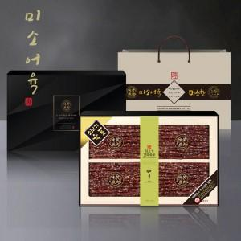

【상세/제작정보】 | <p style="text-align: center; " align="center">&nbsp;</p>

【인쇄/포장옵션】 | 스티커 / 포장불가능

【공급단가】 | 수량 | 10~ | 100~ | 300~ | 500~ | 1,000~
*VAT별도 | 단가 | 75,600원 | 73,200원 | 70,200원 | 68,400원 | 66,600원

【상품 URL】 | https://www.synergygift.co.kr:443/src/goods_detail.php?gdno=48037

